胶袋贴
PO 6839857，6839882，6834776，6866297 3件/包胶袋贴
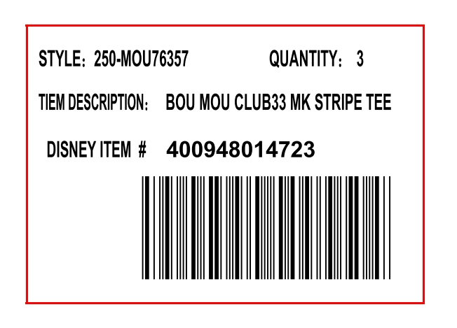

 |  | 款号 | 描述 | 件数 | 条码号 | 尺码 | 贴纸数量
 |  | 250-MOU89708 | HUGD226 HU POLO L | 3 | 401060097311 | XS | 151 | 0
 |  | 250-MOU89708 | HUGD226 HU POLO L | 3 | 401060097359 | SM | 302 | 0
 |  | 250-MOU89708 | HUGD226 HU POLO L | 3 | 401060097397 | MD | 642 | 0
 |  | 250-MOU89708 | HUGD226 HU POLO L | 3 | 401060097434 | LG | 794 | 0
 |  | 250-MOU89708 | HUGD226 HU POLO L | 3 | 401060097472 | XL | 642 | 0
 |  | 250-MOU89708 | HUGD226 HU POLO L | 3 | 401060097519 | 2X | 340 | 0
 |  | 250-MOU89708 | HUGD226 HU POLO L | 3 | 401060097557 | 3X | 176 | 0

PO 6849919，6840007 1件/包胶袋贴纸
 |  | 尺码 | 条码号 | 贴纸数量 | QTY
 |  | XS | 452050026774 | 27 | 1PCS
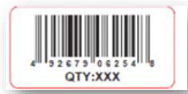
 |  | SM | 452050026859 | 51 | 1PCS
 |  | MD | 452050026934 | 126 | 1PCS
 |  | LG | 452050027016 | 202 | 1PCS
 |  | XL | 452050027191 | 226 | 1PCS
 |  | 2X | 452050027276 | 126 | 1PCS
 |  | 3X | 452050027351 | 76 | 1PCS

 | 绿色的箱贴尺寸宽度不小于8CM
 |  | 订单号 | 对应迪士尼PO号 | 箱贴数量
 |  | 6839857 | 9221734 | 94
 |  | 6834776 | 9221652 | 85
 |  | 6839882 | 9221738 | 75
 |  | 6849919 | BZ656 | 45
 |  | 6840007 | BZ701 | 27
 |  | 6866297 | 9303378 | 254

